상품제안서
네그날 열쇠고리 | 상품코드: S19455

 |  |  |  |  |  |  | 02-713-8555 | www.synergygift.co.kr
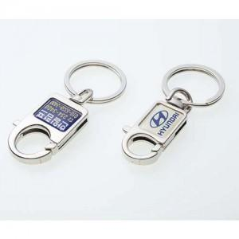

【상세/제작정보】

【인쇄/포장옵션】 | 에폭시 / OPP(비닐)

【공급단가】 | 수량 | 300~ | 1,000~ | 2,000~ | 3,000~ | 5,000~
*VAT별도 | A타입 | 1,480원 | 1,430원 | 1,370원 | 1,320원 | 1,280원
 | B타입 | 1,350원 | 1,300원 | 1,250원 | 1,200원 | 1,170원

【상품 URL】 | https://www.synergygift.co.kr:443/src/goods_detail.php?gdno=6281

